Название 1-3
Ключевые слова:
Дописать конспект

Урок 1 часть 1 |  | Создаем пустое окно
Пользовательский интерфейс |  | на Swing
Почему не JavaFX? |  | Перестал быть стандартным начиная с Java 9
Почему не LibGDX? |  | Потому что под капотом все равно Swing
Intellij IDEA |  | Написана на Swing
Окно Jframe |  |  | 00 05 10
Шаг 1 Создаем собственный класс пользовательского окна | package ru.gb.jdk.one.online public class GameWindow { }
Наследуем свой собственный класс окна от класса JFrame | package ru.gb.jdk.one.online import javax.swing.* public class GameWindow extends JFrame { } | Чтобы получить доступ к методам библиотеки JFrame, наш собственный класс окна должен быть наследником класса JFrame | 00 05 57
Шаг 2 В основном классе Main создаем экземпляр класса GameWindow() | package ru.gb.jdk.one.online public class Main { public static void main(String[] args) { new GameWindow(); } } |  | 00 06 29
Базовые свойства окон
Шаг 3 создаем конструктор класса GameWindow, в котором начинаем указывать методы JFrame Методы Jframe доступны благодаря наследованию. Корректнее их указывать через this. | package ru.gb.jdk.one.online import javax.swing.* public class GameWindow extends JFrame { GameWindow() { setDefaultCloseOperation(EXIT_ON_CLOSE); } } | 1 Все окна по-умолчанию - невидимые. 2 Нажатие на крестик, по умолчанию, делает окно невидимым, а не завершает программу. Пояснение: Для того, чтобы программа все-таки завершилась по клику на крестик, нам необходимо выбрать основное окно (в нашем случае оно единственное - GameWindow) и установим в нем такое свойство как setDefaultCloseOperation(EXIT_ON_CLOSE). Иначе окно сделается невидимым и приложение не завершится. | 00 07 01 00 08 20
setDefaultCloseOperation(<Сигнал Jframe>) |  | Методы JFrame setDefaultCloseOperation(<Сигнал Jframe>) - свойство, которое указывает на то, что нужно сделать, когда окно закрывается
EXIT_ON_CLOSE |  | Методы JFrame EXIT_ON_CLOSE - зарезервированный сигнал завершения программы
Конструктор окна |  |  | 00 10 11
Шаг 4 добавляем контсанты класса, которые не будут (или очень редко) изменяться в течении существования класса | package ru.gb.jdk.one.online import javax.swing.* public class GameWindow extends JFrame { private static final int WINDOW_HEIGHT = 555; private static final int WINDOW_WIDTH = 507; private static final int WINDOW_POSX = 800; private static final int WINDOW_POSY = 300; GameWindow() { setDefaultCloseOperation(EXIT_ON_CLOSE); } }
Шаг 5 Настраиваем высоту и позицию на экране нашего окна. Устанавливаем его состояние setVisible(true); | package ru.gb.jdk.one.online import javax.swing.* public class GameWindow extends JFrame { private static final int WINDOW_HEIGHT = 555; private static final int WINDOW_WIDTH = 507; private static final int WINDOW_POSX = 800; private static final int WINDOW_POSY = 300; GameWindow() { setDefaultCloseOperation(EXIT_ON_CLOSE); setLocation(WINDOW_POSX, WINDOW_POSY); setSize(WINDOW_WIDTH, WINDOW_HEIGHT); setVisible(true); } } |  | 00 10 44
setLocation(int WINDOW_POSX, int WINDOW_POSY); |  | Методы JFrame setLocation(int WINDOW_POSX, int WINDOW_POSY) - свойство, которое указывает на расположение окна на экране пользователя
setSize(int WINDOW_WIDTH, int WINDOW_HEIGHT); |  | Методы JFrame setSize(int WINDOW_WIDTH, int WINDOW_HEIGHT); - свойство, которое указывает на размер окна
setVisible(boolean true); |  | Методы JFrame setVisible(true); - свойство, которое указывает появится ли окно перед пользователем
Многопоточность приложений с интерфейсом
Шаг 6 Демонстрация многопоточности | package ru.gb.jdk.one.online public class Main { public static void main(String[] args) { new GameWindow(); System.out.println("Method main() is over); } } | Справка: Окно - это всегда отдельный поток программы. Окно всегда крутится в бесконечном цикле. В это бесконечном цикле есть очередь сообщений, которые этот цикл опрашивают и выполняют. Демонстрация многопоточности: В методе main пропишем System.out.println("Method main() is over);. После запуска программы мы видим выполнение двух потоков (их конечно больше, если вспомнить про остальные потоки - Exceptions итд). По итогу мы видим как завершился поток выполнения back потока, однако наше поток окна продолжает работу - окно не исчезает. Справка: потоки back и окна будут выполняться одновременно, асинхронно | 00 11 05

Урок 1 часть 2 |  |  | 00 14 00
Компоненты и менеджеры размещений |  | Компоненты - это кнопки и лейблы Менеджеры размещений - размещают компоненты в окнах
setTitle(String "TicTacToe"); |  | Методы JFrame setTitle("TicTacToe"); - метод, который определяет заголовок (лейбл) окна
setResizable(boolean false); |  | Методы JFrame setResizable(false); - метод, который запрещает пользователю изменять размеры окна. Это достаточно важно, чтобы все красиво отображалось и никуда не уплывало
Кнопки |  | JButton Обычно создаются в области класса, а добавляются в области конструктора класса | 00 14 45
 | package ru.gb.jdk.one.online import javax.swing.* public class GameWindow extends JFrame { private static final int WINDOW_HEIGHT = 555; private static final int WINDOW_WIDTH = 507; private static final int WINDOW_POSX = 800; private static final int WINDOW_POSY = 300; JButton btnStart = new JButton("New Game"); JButton btnExit = new JButton("Exit"); GameWindow() { setDefaultCloseOperation(EXIT_ON_CLOSE); setLocation(WINDOW_POSX, WINDOW_POSY); setSize(WINDOW_WIDTH, WINDOW_HEIGHT); setTitle("TicTacToe"); setResizable(false); add(btnStart) setVisible(true); } } | Классы кнопок JFrame За кнопки отвечает класс JButton. JButton btnStart = new JButton("New Game"); JButton btnExit = new JButton("Exit"); JButton ... = new JButton("..."); Шаг 1 Создаем классы кнопок в классе нашего окна GameWindow. Шаг 2 Добавляем кнопку в конструктор класса нашего окна GameWindow. Справка: Лэйблы, кнопки и прочее являются наследниками класса Component. Мы можем взять компонент и проследить по иерархии, дойдя до класса Component Справка2: Если добавить более 1 конпки, то в окне все равно будет видна только одна кнопка, так как остальные будут размещены под ней. Для того, чтобы так не было необходимо пользоваться менеджерами размещений
add(JButton btnStart) add(JPanel btnStart) |  | Методы JFrame add(btnStart); - метод, который добавляет кнопку в окно add(JPanel btnStart, BorderLayout.SOUTH) - доабвляет панель в окно
Менеджеры размещений |  |  | 00 16 06
 |  | Справка: Менеджеры размещений (или компоновщики) необходимы для того, чтобы не думать как изменятся координаты конкретного элемента при изменении размеров окна, а также не писать сложное поведение вложенных компонентов, чтобы достаточно просто отобразить то, что привычно пользователю
Компоновщик (менеджер размещений) |  | Компоновщик (менеджер размещений) - это специальный объект, который помещается на некоторые (наследники RooPaneContainer) компоненты и осуществляет автоматическую расстанову добавляемых на него (к нему - к компоновщику) компнентов, согласно правилам. Справка: Компоновщики - это контейнеры, реализующие интерфейс RootPaneContainer | 00 16 50
Список компоновщиков/менеджеров размещения: |  | BorderLayout (по умолчанию) Выбор компоновщика сильно зависит от задачи | 00 17 30
BorderLayout (по умолчанию) | 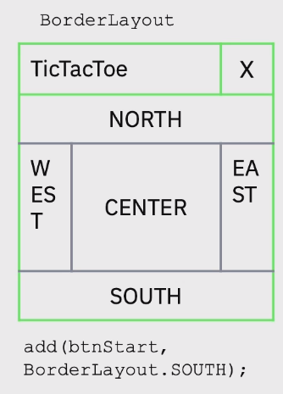 | Часто используется. Располагает всё, что мы ему передаем в центре окна (Center), но также у него есть 4 положения (маленькие области по краям) (North, East, South, West). Если мы не используем какую-либо область компонентом, то она схлопывается до нулевых размеров, оставляя место другим компонентам. Если мы хотим расположить какой-то компонент не в Center, то мы должны это явно указать добавлении. Важно! То есть при добавлении компонента, необходимо указывать еще один параметр, константу. add(btnStart, BorderLatout.SOUTH); add(btnStart, BorderLatout.NORTH); add(btnStart, BorderLatout.EAST); add(btnStart, BorderLatout.WEST);
BoxLayout
CardLayout
FlowLayout |  | Часто используется. Располагает компоненты в том порядке как мы их пишем в коде. setLayout(new FlowLayout());
GridBagLayout
GridLayout |  | Часто используется. Принимает на вход в качестве параметров число строк и столбцов, располагая компоненты в получившейся сетке. new GridLayout(2,4); JPanel panBottom = new JPanel(new GridLayout(1,2));
GroupLayout
SpringLayout
Группы элементов/Панели |  | JPanel | 00 19 39
 |  | Группы элементов складывают на JPanel. Внутри каждой панели (JPanel) мы можем использовать свой собственный компоновщик. JPanel - это невидимый прямоугольник, основное свойство которого заключается то, что на нем может находиться свой собственный компоновщик. JPanel panBottom = new JPanel(new GridLayout(1,2)); #создает группу элементов, в которую передает компоновщик new GridLayout(1,2) panBottom.add(btnStart); #передает кнопку в панель panBottom.add(btnExit); #передает кнопку в панель add(panBottom, BorderLayout.SOUTH); #передает панель в окно | 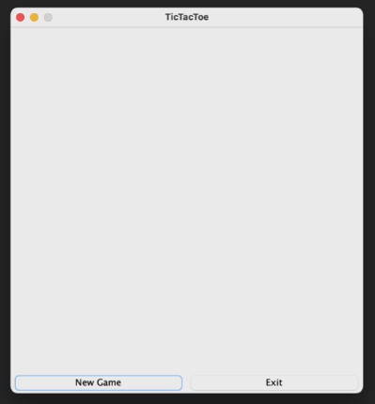
JPanel и цветная политра |  |  | 00 20 54
 |  | Создавая свои классы, отнаследованные от JPanel, мы получаем возможность модифицировать свои панели в те цвета, которые нам требуются.
setBackground(Color.BLACK); |  | Методы JPanel setBackground(Color.BLACK); - позволяет залить панель черным цветом
 | package online; import javax.swing.*; import java.awt.*; import java.awt.event.ActionEvent; import java.awt.event.ActionListener; public class GameWindow extends JFrame { private static final int WINDOW_HEIGHT = 555; private static final int WINDOW_WIDTH = 507; private static final int WINDOW_POSX = 800; private static final int WINDOW_POSY = 300; | GameWindow extends JFrame Крестики нолики int mode - Режимы. Игрок против компьютера и Игрок против Игрока int fSzx, int fSzY - Размеры поля. int wLen - Выигрышная длина. |  00 22 10
 | JButton btnStart = new JButton("New Game"); JButton btnExit = new JButton("Exit"); Map map; SettingsWindow settings; | Программа будет работать в двух окнах Стартовое окно (SettingsWindow) - задаем настройки игры. Игоровое окно (GameWindow) | 00 23 00
 | public GameWindow() { this.setDefaultCloseOperation(EXIT_ON_CLOSE); this.setLocation(WINDOW_POSX, WINDOW_POSY); this.setSize(WINDOW_WIDTH, WINDOW_HEIGHT); this.setTitle("TicTacToe"); this.setResizable(false); this.map = new Map(); this.settings = new SettingsWindow(this); | Очень интересно! settings = new SettingsWindow(this) - это интересный способ вызвать класс внутри другого класса и одновременно передать вызванному классу информацию о классе, в котором он вызван
Разработка |  |  | 00 25 20
setLocationRelativeTo(gameWindow); | JPanel panBottom = new JPanel(new GridLayout(1, 2)); panBottom.add(btnStart); panBottom.add(btnExit); this.add(panBottom, BorderLayout.SOUTH); this.add(map, BorderLayout.CENTER); this.setVisible(true); | Методы JFrame setLocationRelativeTo(gameWindow);- обозначает расположение окна относительно других окон.
Обработчик клика кнопки |  | JButton
Метод JButton btnExit.addActionListener | btnExit.addActionListener(new ActionListener() { @Override public void actionPerformed(ActionEvent e) { System.exit(0); } }); | Методы JButton Создание слушателя действия для кастомной кнопки Exit в игре крестики-нолики. В слушателе ActionListener переопределяется метод actionPerformed. btnExit.addActionListener(new ActionListener() { @Override public void actionPerformed(ActionEvent e) { System.ext(0); } }; | 00 27 00
 | btnStart.addActionListener(new ActionListener() { @Override public void actionPerformed(ActionEvent e) { settings.setVisible(true); } }); | Создание слушателя действия для кастомной кнопки Start в игре крестики-нолики. В слушателе ActionListener переопределяется метод actionPerformed. btnStart.addActionListener(new ActionListener() { @Override public void actionPerformed(ActionEvent e) { settings.setVisible(true); } };
 | public void startNewGame(int mode, int fSzx, int fSzY, int wLen) { this.map.startNewGame(mode, fSzx, fSzY, wLen); }
SettingsWindow | package online; import javax.swing.*; import java.awt.event.ActionEvent; import java.awt.event.ActionListener; public class SettingsWindow extends JFrame { private static final int WINDOW_HEIGHT = 230; private static final int WINDOW_WIDTH = 350; JButton btnStart = new JButton("Start new game"); | SettingsWindow extends Jframe
 | SettingsWindow(GameWindow gameWindow){ this.setLocationRelativeTo(gameWindow); this.setSize(WINDOW_WIDTH,WINDOW_HEIGHT); btnStart.addActionListener(new ActionListener() { @Override public void actionPerformed(ActionEvent e) { gameWindow.startNewGame(0,3,3,3); setVisible(false); } }); this.add(btnStart); } }

Урок 1 часть 3 |  |  | 00 32 50
Рисование графики на панели |  | класс JPanel
paintComponent | package online; import javax.swing.*; import java.awt.*; import java.awt.event.MouseAdapter; import java.awt.event.MouseEvent; public class Map extends JPanel { private int panelWidth; private int panelHeight; private int cellWidth; private int cellHeight; | paintComponent Очень важно! содержит метод paintComponent, который позволяет компоненту (окну в данном случае) появляться, исчезать, переноситься на другие экраны. Чтобы мы могли его использовать для рисования, нам необходимо отделить paintComponent от основных задач - super.paintComponent(g)
 | Map(){ this.setBackground(Color.WHITE); this.addMouseListener(new MouseAdapter() { @Override public void mouseReleased(MouseEvent e){ update(e); } }); } | класс JPanel this.getWidth(); this.getHeight(); Это методы класса Jpanel, возвращающие значения ширины и высоты
Объект класса Graphics | void startNewGame(int mode, int fSzx, int fSzY, int wLen) { } private void update(MouseEvent e) { int cellX = e.getX()/cellWidth; int cellY = e.getY()/cellHeight; System.out.printf("x=%d, y=%d\n", cellX, cellY); repaint(); } | Рисуем разметку на поле - горизонтальные и вертикальные линии for (int h = 0; h < 3; h++) { int y = h * cellHeight; g.drawLine(0,y,panelWidth,y); } for (int w = 0; w< 3; w++) { int x = w * cellWidth; g.drawLine(x,0,x,panelHeight); } Чтобы рисовать нужен объект класса Graphics, который умеет рисовать геометрические фигуры, линии, текст и тому подобное. Чтобы нарисовать поле для игры понадобится ширина и высота поля в пикселях. Их возможно узнать из свойств панели – ширины и высоты. Всё, что связано с размерами лучше вынести в переменные объекта, поскольку они понадобятся в других методах. Помимо ширины и высоты понадобятся переменные, в которых будет храниться высота и ширина каждой ячейки. Размеры каждой ячейки пригодятся для создания отступа одной линии от другой. Далее циклически делаются отступы и рисуются горизонтальные и вертикальные линии. | 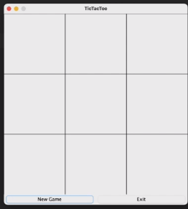
this.paintComponent(Graphics g) | @Override protected void paintComponent(Graphics g) { super.paintComponent(g); this.render(g); } | Методы JPanel this.paintComponent(Graphics g); - позволяет вклиниваться в процесс отрисовки и прописывать свои сигналы в части логики отрисовки тех или иных объектов. Чаще всего оборачивается в @Override, а также идет вместе с вызовом super.paintCompnent(g)
this.render(Graphics g); |  | Собственный ключевой метод для JPanel this.render(); - позволяет указывать размеры фигур и рисовать сами фигуры
this.repaint(); | Очень Важно! При включении метода this.repaint(); в paintComponent(Graphics g) происходит зацикливание, постоянно перерисовывающее окно. Это значительно нагружает работу одного из ядер процессора. Использование метода sleep позволяет снизить частоту обновления окна | Методы JPanel this.repaint(); - позволяет перерисовать панель заново, так как отрисовка происходит не по сигналу пользователя paintComponent, а в зависимости от очереди отрисовки, которая может с различным приоритетом отрисовывать части, запрошенных разработчиком. К тому же вся отрисовка происзодит в момент запуска всего приложения и исполняется последовательно со всеми остальными операторами программы. Это может вызывать ошибки и непоследовательности в отрисовке. | 00 37 10
g.drawLine(x0,y0,x1,y1); |  | Методы Graphics g.drawLine(x0,y0,x1,y1); - рисует линию
Обработчик клика мышки |  | Jpanel addMouselistener
Метод JPanel this.addMouselistener(new MouseAdapter()) | private void render(Graphics g) { this.panelWidth = this.getWidth(); this.panelHeight = this.getHeight(); this.cellWidth = panelWidth/3; this.cellHeight = panelHeight/3; g.setColor(Color.BLACK); for (int h = 0; h < 3; h++) { int y = h * cellHeight; g.drawLine(0,y,panelWidth,y); } for (int w = 0; w< 3; w++) { int x = w * cellWidth; g.drawLine(x,0,x,panelHeight); } repaint(); } | Метод JPanel addMouselistener this.addMouselistener(new MouseAdapter() { @Override public void mourseReleased(MouseEvent e) { #нам важно когда пользователь отпустит кнопку, а не нажмет update(e); } }); } private void update(MouseEvenet e) { repaint(); #после каждого клика мышки будет происходить переотрисовка игрового поля } | 00 37 30
 |  | Метод JPanel addMouselistener private void update(MouseEvenet e) { int cellX = e.getX()/cellWidth; #определяем в какой ячейке произошел клик мышки int cellY = e.getY()/cellHeight; System.out.printf("x=%d, y=%d\n", cellX, cellY); #пока что используем информацию о координатах клика только для вывода в консоль repaint(); }

Семинар 1 часть 1 |  |  | 00 01 00
 | Есть дополнительные методы, не изученные в лекции | Дописать конспект

Урок 2 часть 1 |  | Программные интерфейсы | 00 01 00
 |  | Interfaces позволяют упростить и универсализировать взаимодействие между объектами (классами)
this.repaint();+ Thread.sleep(16); | protected void paintComponent(Graphics g) { //do super.paintComponent(g); //something controller.onDrawFrame(); //useful try{ //sleep Thread.sleep(16); //16 ms } catch(InterruptedException e){ throw new RuntimeException(e); } repaint(); //while(true) | Методы JPanel this.repaint(); - позволяет перерисовать панель заново, так как отрисовка происходит не по сигналу пользователя paintComponent, а в зависимости от очереди отрисовки, которая может с различным приоритетом отрисовывать части, запрошенных разработчиком. Важно! При включении метода this.repaint(); в paintComponent(Graphics g) происходит зацикливание, постоянно перерисовывающее окно. Это значительно нагружает работу одного из ядер процессора. Использование метода sleep позволяет снизить частоту обновления окна | 00 10 24
отправляем логику MainWindow() в MainCanvas() | public MainWindow() { MainCanvas canvas = new MainCanvas(this); this.add(canvas); this.setVisible(true); | MainCanvas canvas = new MainCanvas(this); - отправляем логику MainWindow() в MainCanvas()
в отрисовке осуществляем логику MainWindow() через отправку параметров отрисовки в MainWindow | public class MainCanvas extends JPanel { private final MainWindow controller; private long lastFrameTime; public MainCanvas(MainWindow controller) { this.setBackground(Color.BLUE); this.controller = controller; this.lastFrameTime = System.nanoTime(); } @Override protected void paintComponent(Graphics g) { //do super.paintComponent(g); //something //useful try { //sleep Thread.sleep(16); //16 ms } catch (InterruptedException e) { throw new RuntimeException(e); } float deltaTime = (System.nanoTime() - this.lastFrameTime) * 0.000000001f; controller.onDrawFrame(this, g, deltaTime); this.lastFrameTime = System.nanoTime(); repaint(); //while(true) } | controller.onDrawFrame(this,g,deltaTime); - в отрисовке осуществляем логику MainWindow() через отправку параметров отрисовки в MainWindow Итого! у нас отрисовка происходит в MainCanvas, который создается в виде экземпляра в MainWindow. А логика осуществляется в MainWindow через вызов метода MainWindow controller в отрисовке MainCanvas. deltaTime - Очень важно! это время задержки Thread.sleep(16); [плюс] очередь paintComponent [плюс] выполнение остальных операторов потока paintComponent для того, чтобы передать его основному потоку в целях максимальной синхронности выполнения логики и отрисовки (для того, чтобы логика бежала с выполнением своих задач впереди паравоза). | 00 12 15
Создаем объекты
Абстрактный класс Sprite
Класс Ball | package Objects; import java.awt.*; import java.util.Random; public class Ball extends Sprite { private static Random rnd = new Random(); private final Color color; private float vX; private float vY; Ball() { halfHeight = 20 + (float) (Math.random() * 50f); halfWidth = halfHeight; color = new Color(rnd.nextInt()); vX = 100f + (float) (Math.random() * 200f); vY = 100f + (float) (Math.random() * 200f); } } | Интересно! Color color = new Color(rnd.nextInt()); создает случайный экземпляр цвета | 00 16 35
 | @Override void update(MainCanvas canvas, float deltaTime) { super.update(canvas, deltaTime); } @Override void render(MainCanvas canvas, Graphics g) { g.setColor(this.color); g.fillOval((int)getLeft(),(int)getTop(),(int)getWidth(),(int)getHeight()); } } | Очень Важно! Несмотря на то, что наши объекты содержат поля типа float, мы работаем с пиксельной системой координат (а значит дискретной), поэтому нам нужно переводить наши объекты в int. В реальной жизни мы должны были бы переводить все в мировые координаты - центр = 0, верх -1, лево -1, низ +1, право +1, как это делает OpenGL , чтобы рендерить экраны
 |  | Теория об интерфейсах | 00 21 00
 |  | Вопросы по теме интерфейсов | 00 27 24
 | Важная мысль! В данной программе про перемещающиеся объекты на экране, их перемещение происходит на основании величины проедшего времени. Без него, они бы стояли на месте. | 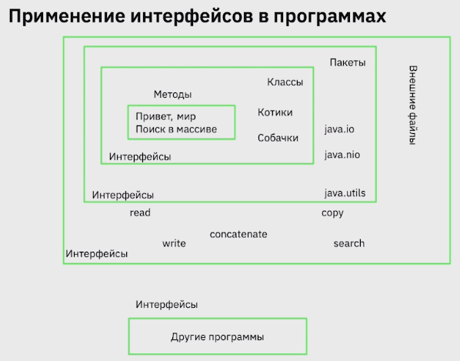 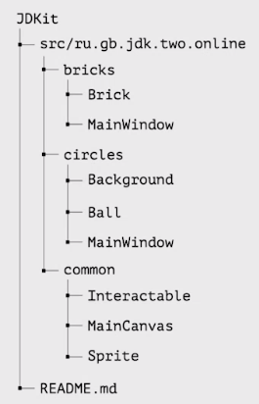 | 00 31 15
default void walk() | Важно! Так как все методы и поля интерфейсов имеют обязательный модификатор public, невозможно установить private на поле/атрибуте интерфейса | Модификатор interface. Релизованные по умолчанию методы Позволяет реализовывать отдельные методы непосредственно в описании самого интерфейса. Такие методы не требуют переопределения. Методы с модификатором deault могут обращаться в полям/атрибутам класса. (от этого интерфейсы становятся еще больше похожими на обычные классы, однако не стоит забывать что главное предназначение интерфейсов в осущетвлении взаимодействия между самими классами) | 00 36 34

Урок 2 часть 2 |  | Анонимные классы
Анонимные классы |  |  | 00 37 25
 | Важно! Интерфейсы позволяют создавать разные классы, которые их имплементируют (реализуют), с возможностью в дальнейшем менять в аргументах других классов эти имплементаторы, чтобы очень просто менять логику (например логирования и тд) | Классы бывают вложенными и внутренними. Внутренние классы - это такие классы, которые пишутся внутри класса. Мы можем обращаться к его методам и полям из того класса, в котором он определен. Вложенные классы (локальные) - это такие классы, которые мы можем объявлять прямо в методах. Мы можем работать с ними как с обычными классами, но область их видимости будет только внутри метода. | Очень важно! Интерфейсы могут быть наследниками нескольких интерфейсов!
https://www.baeldung.com/java-anonymous-classes | 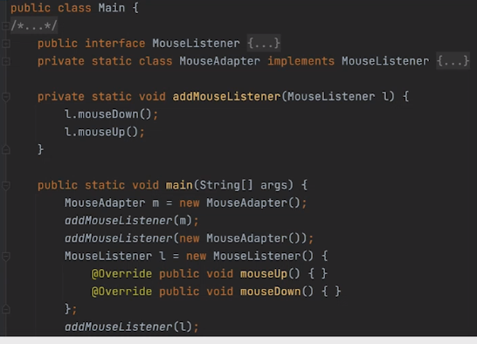 Пример объявления анонимного класса (интерфейса), который позднее можно будет cast down до конкретного класса. То есть MouseListener() принимал не анонимный класс, а анонимный интерфейс! | Наиболее частым примером использования анонимных классов является определение методов, которые принимают в себя в качестве параметра анонимный класс, который сразу же переопределяется в части его методов. Через анонимный класс мы получаем доступ к классу, который управляет определенным процессом и переопределяем метод, который отвечает за этот процесс. Также анонимные классы используются в тех случаях, если этот анонимный класс вызывается лишь один раз в коде целого приложения. Либо в целях процерки прототипа приложения, если не хочется в данный момент прописывать разветвленную структуру проекта | 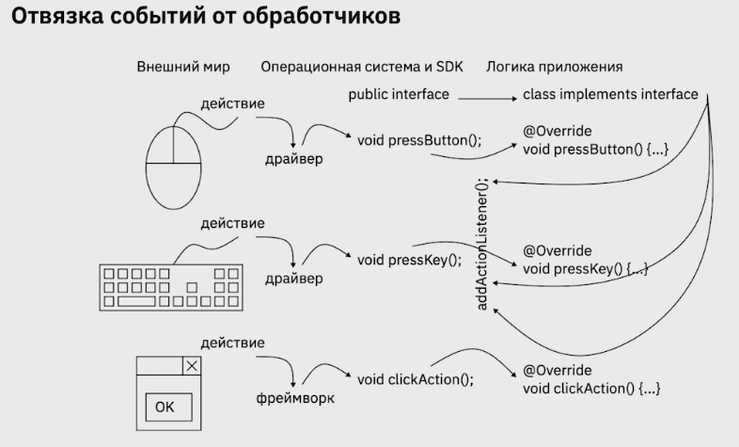
 |  | Если интерфейс или класс содержит один единственный метод, то можно сократить код, убрав объявление переменной данного класса, а сразу переопределить его метод
Два варианта реализации | Вариант 1 Через анонимный класс | Вариант 2 Через установка интерфейов в генеральном классе
 | 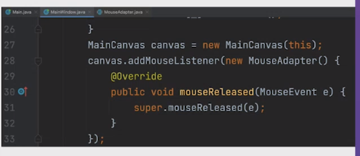 Важно! Обычно доступ к мышке и клавиатуре итд происходит через абстрактный класс Adapter, который позволяет реализовывать не все методы Интерфейса, на который данный абстрактный класс ссылается | 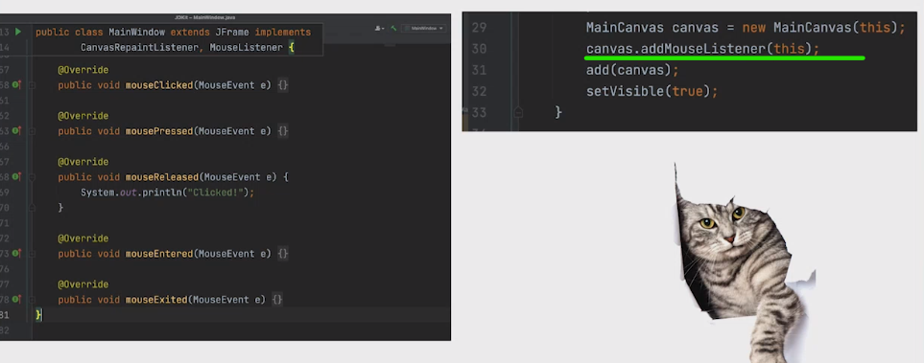 | Важно! Абстрактный класс не заставляет реализовывать все своим методы, а только те, которые имеют модфикатор abstract. Интерфейс обязывается реалиацию всех своих методов в классах, которые напрямую на него ссылаются. Даже если абстрактный класс ссылается на интерфейс, потомки абстрактного класса не обязаны реализовывать методы интерфейса, так как в абстрактном классу уже описана реализация интерфейсных методов.

Урок 2 часть 3 |  | Исключения в графических интерфейсах | 00 48 15
Исключения в графических интерфейсах
 | 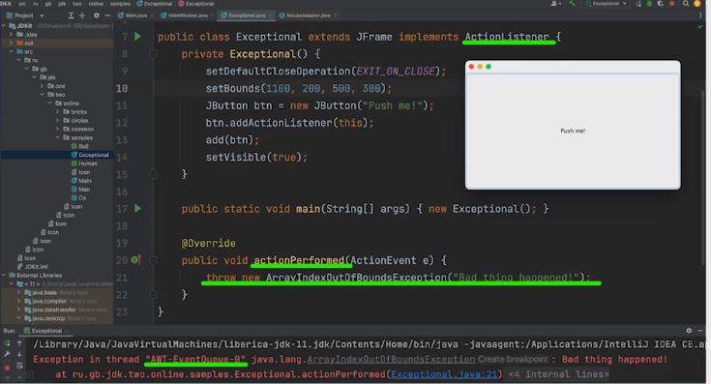 | 1 В графических приложениях всегда есть многопоточность. 2 Если мы получаем исключение в методах, реализующих интерфейс, какого-то отдельного потока, то ловить его нужно в методах этого потока. 3 Наиболее оптимальный вариант поймать исключение в графическом приложении и вывести сообщение о нем на экран пользователя - через использования специальных методов интерфейса ActionListener
 | 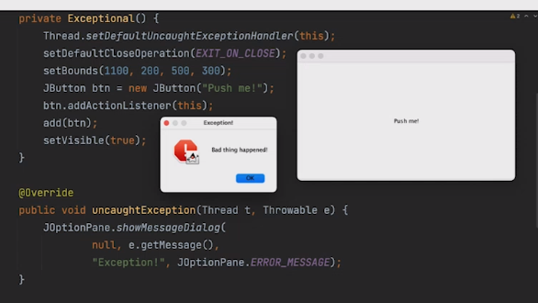 | 4 Метод uncaughtException (Thread t, Throwable e) позволяет обработать исключения в графическом потоке и вывести сообщения о них пользователю. В это же время в консоль приложения никаких сообщения об ошибке не сообщается, так как она была обработана. Итог: Обработчик исключений для графических приложений - это интерфейс, предлагающий периопределить специальный метод, существующий для обработки исключений

Урок 3 часть 1 |  | Обобщенное программирование
 | Пояснение! Можно сказать, что обобщения - это некий поклон в сторону динамической типизации | Обобщенное программирование в Java позволяет создавать классы, интерфейсы и методы, который могут работать с различными типами данных. В результате, код страновится более универсальным и повторно используемым. | 00 03 10
 |  | Обощения позволют работать с данными, не задумываясь, что в этих данных назодится.
Если не использовать обобщения/generics |  |  | 00 05 38
 |  | В таком случае можно использовать тип Object для хранения каких-то данных. Однако в таком случае компилятор каждый раз будет задавать вопрос, какой тип данных передан в Object перед тем как произвести над этими данными работу.
 |  | К тому же придется в коде каждый раз указывать if условия для проверки типа данных, перед выполнением работы над данными и downcasting
Java generics |  |  | 00 08 00
 |  | Java generics это механиз языка, который позволяет создавать обощенные типы и методы в Java Java generics предоставляют безопасность типов во время компиляции, что означает что ошибки связанные с типами данных могут быть обнаружены на этапе компиляции, а не во время выполнения пограммы. Java generics были добавлены в Java 1.5 и стали одной из наиболее важных новых функций в языке. Java generics работают только со ссылочными типами данных.
Пример из аркадных шутеров про обобщенное программирование |  |  | 00 09 30
Соглашение об именовании параметров типа
 | Важно! Все utility классы (сервисы со статическими методами) являются необобщенными, однако их статические методы являются обобщенными | E - элемент (Element, Entity всеобъемлюще используемые коллекции Java) K - Ключ N - Число T - Тип V - Значение S,U итд 2-й,3-й,4-й типы

Урок 3 часть 2 |  | Обобщенные классы - ВСЕ НЕЛЬЗЯ
Создавать экземпляр дженерика внутри класса с этим дженериком нельзя |  |  | 00 15 10
 | Примечание! Данное ограничение возможно обойти, используя паттерн абстрактная фабрика | private static class Gbox<T> { private T value; public Gbox(T value) { this.value = value;} public void methodOne() { T data = new T();} //ошибка! }
Нельзя создавать static поля класса тип дженерика данного лкасса
 |  | private static class Gbox<T> { private static T value; //ошибка! public Gbox(T val) { this.val = val;} public void methodOne() { value = val;} //ошибка! }
Нельзя создать кастомные исключения обобщенного типа, унаследовав от классов родительского типа исключений |  |  | 00 16 00
 |  | Создание объектов из обобщенных классов
Важно! Все классы с обобщениями являются параметризированными типами данных. Параметром данному типу данных передается ссылочный тип данных. | Пояснение! То есть всякий раз, когда мы создаем объект обобщенного класса, мы обязаны в треугольные скобках указать ссылочный тип, который будет передан данному объекту для хранения и работы. (как например при объявлении массивов итп) | public static void main(String[] args) { Gbox<Integer> integerBox0; Gbox<Integer> integerBox1 = new Gbox<Integer>(1); } | Итого! Существуют следующие типы данных: 1 Примитивные типы данных 2 Ссылочные типы данных 3 Интерфейсные типы данных 4 Параметризированные типы данных
Если не указывать параметр обобщенного класса |  |  | 00 21 40
 | Пояснение! В таком случае обращаться к такому объекту необходимо так, как это было до введения дженериков. То есть производить проверки и downcasting к конкретному типу. | Gbox box = new Gbox(1); box.getValue(); //Object
Если присваивать объект дженерика переменной обобщенного типа без параметров |  |  | 00 23 00
 | Пояснение! В таком случае компилятор будет выделять данную переменную во всем коде, сообщая что обработка исключений обобщенного типа не будет использована, а все исключения будут проверены в ходе выполнения кода

Урок 3 часть 3 |  | Обобщенные методы | 00 25 10
Статичные методы | Пояснение! При описании метода в обобщенном классе, следует указывать параметр класса в треугольных скобках среди модификаторов доступа и указываются перед возвращаемым типом. (<T> в обозначении в метода используется если определено несколько обобщенных типов) Почему это важно! Это необходимо для того, чтобы подсказать компилятору, что когда он найдет параметр T, чтобы он его считал не классом T, а обобщенным параметром T | public <T extends Number,K extends Number> int sum(T num1, K num2) { return num1.intValue()+num2.intValue(); }
 |  | Вариант 1 | Вариант 2
 |  | Оба массива в параметрах метода могут содержать разнотипные элементы, но наследники Number | Оба массива в параметрах метода могут содержать только однотипные элементы, но наследники Number
 |  | public static boolean compareArrays(ArrayList<? extends Number> array1, ArrayList<? extends Number> array2){ } | public static <T extends Number> boolean compareArrays(ArrayList<T> array1, ArrayList<T> array2){ }

Урок 3 часть 4 |  | Ограниченные параметры типа | 00 30 15
 |  | Bounded type parameters позволяют ограничить типы данных, которые могут быть использованы в качестве параметров. Использование bounded type parameters в Java является хорошей практикой, которая позволяет более точно определить используемые типы данных и обеспечивает более безопасный и читаемый код.
 | Пояснение! Ограничение осуществляется через оператор наследования | public class BBox<V extends Number> { private V value; public V getValue(){ return value; } public void setValue(V value){ this.value = value; } }
 | Пример! Накладывние ограничений на обобщенный класс, который будет хранить или обрабатывать какой-то пул объектов (смотри здесь пояснение про аркадные шутеры) "Пример из аркадных шутеров про обобщенное программирование". Однако важно учесть, что может быть только один класс-родителя, все остальные это интерфейсы! | class Bird{} interface Animal{} interface Man{} class Cbox<T extends Bird & Animal & Man> { // ... }
Ограничения (маскирование) "сверху" и "снизу" |  |  | 00 42 00
 | Пояснение! В данном случае мы ограничиваем входные параметры метода copyTo. Чтобы src обязательно был наследником обобщенного типа, а dst был родителем обобщенного типа | private static <T> void copyTo(ArrayList<? extends T> src, ArrayList<? super T> dst) { for (T o : src) { dst.add(o); } } | Важно! Какой тип данных будет взят в качестве T? Ответ: Тот который подойдет под ограничение типов. Компилятор само подставит и выберет подходящий
 | Ошибка! Так будет некорректно, так как мы не ограничиваем копирование родителей в наследников определенного типа | private static <T> void copyTo2(ArrayList src, ArrayList dst) { for (Object o : src) { dst.add(o); } }

Урок 3 часть 5 |  | Исследование не работает в дженериках | 00 34 00
 | Пояснение! В данном случае ошибка, так как исследование не работает в дженериках так, как оно работает в обычной Java (где Object есть Integer). То есть при передаче в параметры других методов какой-то дженерик, мы обязаны очень конкретирзировать и выбрать определенный тип. Почему так?! Чтобы мы не положили сначал integer, а затем float в коробку c Number | public class Main { public static void main(String[] args) { boxTest(new GBox<Number>(10)); boxTest(new GBox<Integer>(1)); //ошибка boxTest(new GBox<Float>(1.0f)); //ошибка } private static void boxTest(GBox<Number> n){ /** * code */ } } | 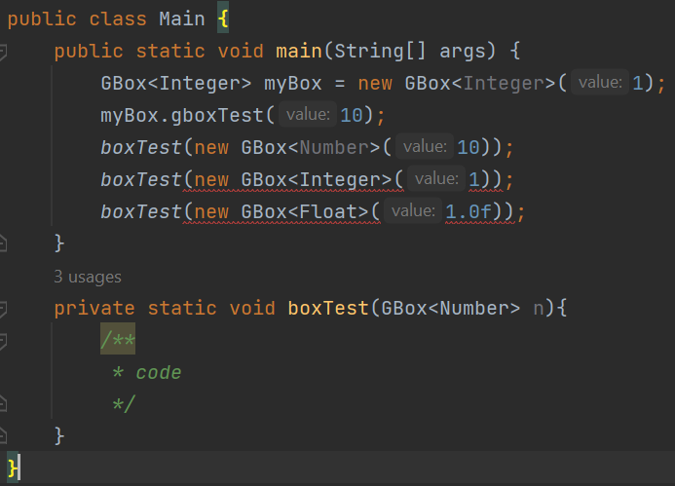
 |  | public class Main { public static void main(String[] args) { boxTest(new GBox<Number>(10)); //корректно, однако потребуются проверки boxTest(new GBox<Integer>(1)); //корректно, однако потребуются проверки boxTest(new GBox<Float>(1.0f)); //корректно, однако потребуются проверки } private static void boxTest(GBox n){ /** * code */ } }
Что под капотом обобщенных типов |  | Очень важно! | 00 37 00
 |  | При компиляции кода, все обобщения стираются, преобразуются в Objects с соответствующими проверками, которые нам не потребуется писать самим в коде.

Урок 3 часть 6 |  | Выведение типов | 00 43 19
 |  | Выведение типов - это возможность компилятора автоматически определять аргументы типа на основе контекста
 | Пояснение! Выведение или исследование типов позволяет компилятору понять совместимость разных типов (классов) по их общим интерфейсам | public static void main(String[] args) { Serializable se1 = pick("d",new Cat()); } private static <T> T pick(T first, T second){ return second; }
Вариации выведения типов: |  |  | 00 46 00
 |  | Выведение типов и обобщенные методы
 | Непонятно! Самоизучение! Какие-то бриллиантовые операции | Выведение типов и создание экземпляра обобщенного класса, бриллиантовые операции
 |  | Выведение типа и обобщенные конструкторы обобщенных и необобщенных классов

Урок 3 часть 6 |  | Целевые типы | 00 47 37
 |  | Целевой тип выржения - это тип данных, который компилятор Java ожидает в зависимости от метоположения выражения
 | Пояснение! Практически также работает ArrayList<String> myarr = Arrays.asList(); | public class TBox<T> { public static final TBox EMPTY_BOX = new TBox<>(); private T value; public T getValue() { return value; } public void setValue(T value) { this.value = value; } static <T> TBox<T> emptyBox() { return EMPTY_BOX; } } public class Main { public static void main(String[] args) { TBox<String> box = TBox.emptyBox(); } }

Урок 3 часть 7 |  | Подстановочные символы <? extends T> | 00 51 39
 |  | Подстановочный символ никогда не используется в качестве аргумента тпа для вызова обобщенного метода, создания экземпляр обобщенного класса или супертипа.
Неограниченный подстановочный тип |  | Подстановочный символ без ограничений <?> | 00 56 10
 | Пояснение! В основном неограниченный подстановочный тип используется при использовании рефлексии | У обобщенного типа без extends и super используются только методы Object
 |  | В методе используется только функциональность контейнера
 |  | Важно! Box<Object> и Box<?> это не одно и тоже, потому что <?> не ограничен типом, а <Object> требует именно объект с типом Object
 | Важно! В тех случаях, когда необходимо использовать testError(TBox<?> box), можно прибегать к помощи специальной конструкции "private helper method", который позволяет захватывать подстановочный символ благодаря вспомогаетльному методу | private static <T> void testErrorHelper(TBox<T> box){ box.setValue(box.getValue()); } static void testError(TBox<?> box){ testErrorHelper(box); }
Пример Одно и тоже | List<Integer> ints = Arrays.asList(4, 2, 3); List<String> strs = Arrays.asList("111", "xxxx", "aaaa"); List<Comparable> comps = new ArrayList<>(); comps.addAll(ints); comps.addAll(strs); | List<Integer> ints = Arrays.asList(4, 2, 3); List<String> strs = Arrays.asList("111", "xxxx", "aaaa"); List<? extends Comparable> comps = ints; comps = strs; | Важно! Данимическая типизация в Java <Number> может быть только new c Number <? extends Number> может быть new с Number или его наследниками <? super Number> может быть new с Number или его родителями

Руководство по использованию подстановочного символа |  |  | 00 59 50
Входная переменная |  | Предоставляет данные для кода. Для метода cope(src, dst) параметр src предоставляет данные для копирования, поэтому он считается входной перемнной.
Выходная переменная |  | Содержаит данные для использования в другом месте. В примере copy(src, dst) параметр dst принимает данные и будет считаться выходной переменной.
Сами правила. |  | Входная переменная определяется с ограничением сверху extend
 |  | Выходная переменная определяется с ограничением снизу super
 |  | Если ко входной переменной можно обращаться только как к Object - неограниченный подстановочный символ
 |  | Если переменная должна использоваться как взодная и как выходная одновременно , не использовать подстановочный симвод
 |  | Не исопльзовать подстановочные символы в возвращаемых типах
<? super Object> | Вполне корректно, так как здесь осуществляется ограничение по типу Object , хотя родителей у Object нет | Аналогично <Object>

Урок 3 часть 8 |  | Стирание типа (Type Erasure) и загрязнение кучи | 01 07 25
 |  | Type Erasure реализовано таким образом, что когда код компилируется все обобщенные типы приводятся к Object, генерируются всевозможные проверки. Классы с обобщенными типами приводятся к конкретным типам.
Материализуемые типы |  | Это типы, информация о которых полностью доступны во время выполнения
Нематериализуемые типы | Коротко! Все типы, которые проходят type erasure - обобщения/дженерики | Это типы, информация о которых удаляется во время компиляции стиранием типов
Загрязнение кучи (Heap pollution) |  |  | 01 11 20
 | В Java есть понятие raw types. Так называют дженерик-классы, из которых удалили параметр. То есть изначально класс описали как дженерик, но при создании объекта этого класса тип ему не передали. То есть что-то вроде myClass<> — тип не указан. | Происходит, когда параметризированному типу присваивается сырой тип

Урок 3 часть 9 |  | Ограничения обобщений | 01 12 53
 | Лучше скопировать из конспекта к лекции

Урок 4 часть 1 |  | Алгоритмы. Сложность алгоритмов. | 00 02 00
Рассказывается на словах про сложность алгоритма, различных сортировках и поисках |  | O(n) - это сложность алгоритма, которая определяется исходя из количества необходимых операций для сортировки массива при самом пессимистичном сценарии | 00 06 00 - 00 24 00
Коллекции |  |  | 00 27 30
Иерархия коллекций
 |  | 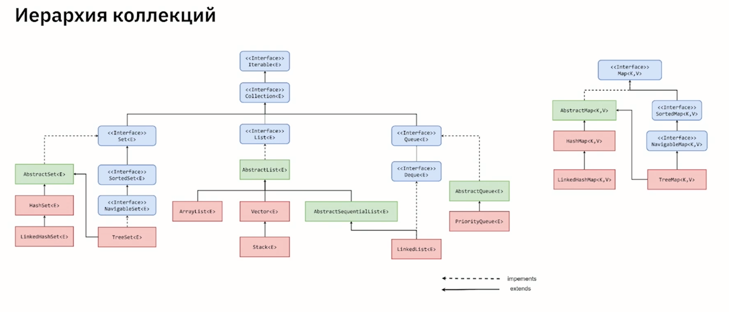

Урок 4 часть 2 |  | Коллекции. Интерфейс List
Три варианта вывода массива List |  | Collection<Integer> collection = List.of(1, 2, 3, 4, 5); //1 Iterator Iterator<Integer> collectionIter = collection.iterator(); while (collectionIter.hasNext()) { System.out.print(collectionIter.next()); } System.out.println(); //2 For each for (Integer element : collection) { System.out.print(element); } System.out.println(); //3 Stream api 1 collection.stream().forEach(x -> System.out.print(x)); System.out.println(); //3 Stream api 2 collection.stream().forEach(System.out::println); System.out.println(); }
Stream
 | collection.stream().forEach(функция/метод-реферес); collection.stream().forEach(лямбда-функция); Пояснение! Сценарий: примени к каждому элементу next() функцию/метод-референс | //3 Stream api 1 collection.stream().forEach(x -> System.out.print(x)); System.out.println(); //3 Stream api 2 collection.stream().forEach(System.out::println); System.out.println(); | 00 34 26
ArrayList |  |  | 00 35 45
 | Здесь описал только, то что было интересно и не было в предыдущих лекциях | arrayList.get(1) O(1) arrayList.set(1,2) O(1) arrayList.contains() O(n) | 00 41 30
LinkedList |  |  | 00 42 30
 |  | Добавление элемента - O(1) Вставка элемена в середину по индексу - O(n) Поиск - O(n) Удаление элемента - O(n) Провекра наличия элемента в коллекции - O(n) | 00 48 15
Stack, Vector |  |  | 00 48 59

Урок 4 часть 3 |  | Коллекции. Интерфейс Map | 00 50 19
 |  | Map<String,Integer> map = Map.of("Hello", 1, "World", 2); | 01 01 40
 |  | Map<String, Integer> map = Map.of("Hello", 1, "World", 2); //for each System.out.println("1------------"); for (var entry : map.entrySet()) { System.out.println(entry.getKey() + ":" + entry.getValue()); } System.out.println("2------------"); for (String s : map.keySet()) { System.out.println(s + ":" + map.get(s)); } System.out.println("3------------"); // Stream map.forEach((k, v) -> System.out.println(k + ":" + v)); System.out.println("4------------"); map.forEach(System.out::printf);

Урок 4 часть 4 |  | Коллекции. Интерфейс Set | 01 03 20
HashSet |  | Позволяет добавлять, удалять элементы и проверять наличие элемента (contains)
 |  | Очень важно! Функция contains работает очень быстро - за O(1) (как и в HashMap)
 |  | //Начальная емкость по умолчанию - 16, коэффициент загрузки - 0,75 HashSet defaultContructor = new HashSet();
 |  | //Конструктор с заданной начальной емкосью. Коэффициент загрузки - 0,75 HashSet constructorWithCapacity = new HashSet(32);
 |  | //Конструктор с заданными начальной емкостью и коэффициентом загрузки HashSet constructorWithCapacityFactor = new HashSet(32,0.6f);
 |  | //Конструктор, добавляющий элементы из другой коллекции HashSet fromCollection = new HashSet(defaultContructor);
TreeSet |  | В основе лежит красно-черное дерево | 01 04 30
 |  | //Конструктор по умолчанию TreeSet defaultConstructor = new TreeSet();
 |  | //Конструктор, добавляющий элементы из другой коллекции TreeSet fromCollection = new TreeSet(defaultConstructor);
 |  | //Конструктор создает пустое дерево, где все добавляемые элементы в последствии будут отсортированы компаратором TreeSet withComparator = new TreeSet(new Comparator() { @Override public int compare(Object o1, Object o2) { return 0; } });

Урок 4 часть 5 |  | Коллекции. Интерфейс Queue | 01 07 40
 |  | Позволяет только внести (push) элемент и получить элемент (pop)
PriorityQueue |  | Возвращает всегда наименьший элемент из очереди. Величина элементов определяется либо по умолчанию, либо с помощью Comparator | 01 09 21

Урок 5 часть 1 |  | Многопоточность
Процессы |  |  | 00 03 00
 |  | 1 Процесс состоит из кода и данных.
 | В Java есть ProcessApi и ReflectionApi, которые позволяют исполнять внешние команды (внешние по отношению к определенному процессу) | 2 Процессы работают независимо друг от друга. Они не имеют прямого доступа к общим данным в других процессах. А также к самим процессам нет доступа, исключая Input/OutputSteams, которые позволяют прочитать и записать какие-либо данные из процессов (то есть почитать какие-то логи итп), а также есть переменные среды, которые позвляют менять определенные флаги внутри процессов
 |  | 3 Операционная система выделяет ресурсы для процесса — память и время на выполнение.
 |  | 4 Если один из процессов заблокирован, то ни один другой процесс не может выполняться, пока он не будет разблокирован.
 |  | 5 Процесс может контролировать дочерние процессы, но не процессы того же уровня.
Многопоточность |  |  | 00 04 50
 |  | Два приложения работающие под управлением одной операционной системы — это два независимых процесса. Процесс состоит из потоков. Потоки могут выполняться параллельно друг с другом
Практика |  |  | 00 06 32
Статусы потоков |  |  | 00 07 00
 |  | New – экземпляр потока создан, но он еще не работает. Running — поток запущен и процессор начинает его выполнение. Suspended — запущенный поток приостанавливает свою работу, затем можно возобновить его выполнение. Blocked — поток ожидает высвобождения ресурсов или завершение операции ввода-вывода. Terminated — поток немедленно завершает свое выполнение. Dead — после того, как поток завершил свое выполнение, его состояние меняется на dead, то есть он завершает свой жизненный цикл.
Класс Thread |  |  | 00 08 40
 | Thread.currentThread().getName() | Позволяет управлять и обращаться к свойствам любого потока. Создавать новые потоки.
Способ 1 Создать свою реализацию класса Thread |  |  | 00 09 22
 |  | public class MyThread extends Thread{ @Override public void run() { System.out.println("Hello from"+Thread.currentThread()); } }
Способ 2 Создать свою реализацию интерфейса Runnable |  |  | 00 10 20
 |  | public class MyRunnable implements Runnable{ @Override public void run() { System.out.println("Hello from"+Thread.currentThread()); } }
new MyThread().start(); |  | Метод start()
 | Важно! Только метод start() позволяет запустить поток в параллельном/многопоточном режиме. Иные методы запускают потоки последовательно по ходу выполнения программы. | public class Main { public static void main(String[] args) { System.out.println("Hello world"); System.out.println(Thread.currentThread().getName()); for (int i = 0; i < 3; i++) { new MyThread().start(); } } } | 00 11 10
new Thread(new MyRunnable()).start(); |  |  | 00 13 24
 |  | for (int i = 0; i < 5; i++) { new Thread(new MyRunnable()).start(); }
new Thread(() -> {;}).start();
 |  | for (int i = 0; i < 5; i++) { new Thread(() -> { System.out.println(" Hello from" + Thread.currentThread()); }).start(); }

Урок 5 часть 2 |  | Несервисный thread, Сервисный thread
Ситуация | Очень важно! Заранее продумывать каким образом main будет дожидаться выполнения других потоков (смотри Способ 1 Способ 2 Способ 3 | Runnable (два или более) -> Thread (два или более) -> main ожидает через join()
 | Очень Важно! Чтобы потоки не прекращали выполнять работу после первого результата, необходимо в run() указывать код с while(true) | Важное пояснение! Сервисные threads обычно создаются с целью обслуживание потока main, пока тот жив - вместе с ним умирают. Несервисные потоки работают сами по себе от main()
Тип 1 Несервисный thread (в режиме attached) | Важно! Все несервисные и сервисные threads живут на процессе (Process ID = PID) Важно! Все дополнительные потоки по умолчанию являются несервисными | Если main закончил свою деятельность (exit = 0), то несервисные потоки будут жить пока их кто-то не убъет. Если же мы вручную останавливаем весь процесс, то все несервиные потоки также умирают. | 00 16 00
 | Важно! В случае несервисного thread, while(true) в main потоке является опасной историей
Тип 2 Сервисный thread (в режиме daemon/detached) | Важно! Все дополнительные потоки с .setDaemon(true) являются сервисными | Если main закончил свою деятельность, то и все сервисные потоки закончили свою деятельность
 | Важно! tic.setDaemon(true); несмотря на сценарий предполагающий while(true) исполнится ноль/один или чуть более раз, так как был запущен в качестве daemon, а main программа завершилась сразу после исполнения строчки Thread tic = new Thread(new TicTak("[")); после чего tic thread был остановлен | public class Main { public static void main(String[] args) { Thread tic = new Thread(new TicTak("[")); Thread tac = new Thread(new TicTak("]")); tic.setDaemon(true); tic.start(); }
tic.setDaemon(true); |  | Метод tic.setDaemon(true); Позволяет установить поток как сервисный - в режиме daemon/detached
tic.join(); | Способ 1 : заставляем поток main ожидать другие потоки, однако делаем это через возврат к однопоточности (см CountDownLatch , чтобы сохранить многопоточность) | Метод tic.join Позволяет объединить два потока. Например main и еще какой-то. В результате каждый из потоков будет полностью учитывать код выполнения другого потока (то есть main будет ждать выполнения тех потоков с кем у него join()), ОДНАКО выполнение программы вернется в однопоточный режим. | 00 27 30
 | c join (однопоточный режим) Без join (Многопоточный режим) | public class TicTak implements Runnable{ private final String bracket; public TicTak(String bracket) { this.bracket = bracket; } @Override public void run() { while(true){ // System.out.print(bracket); try { Thread.sleep(300); } catch (InterruptedException e) { throw new RuntimeException(e); } } } }

Урок 5 часть 3 |  |  | 00 19 30
Ввод сообщений и их подсчет
 |  | import java.util.Scanner; public class StatsHelper { private static int cnt = 0; public static void main(String[] args) throws InterruptedException { Thread readThread = new Thread(()->{ // в потоке readThread (отдельно от потока main)) Scanner in = new Scanner(System.in); while (true){ String line = in.nextLine(); System.out.println(line); cnt++; } }); readThread.start(); while(true){ System.out.println(cnt+" messages inputted by user"); Thread.sleep(1000); } } }
Thread.stop() | Вопрос по работе interrupted | Важно! Depricated | 00 24 00
 |  | Прерывает поток, однако все ссылочные данные и объекты останутся существовать пока gc() их не почистит. Поэтому при таком закрытии потока необходимо включать методы close() для баз данных и тд, чтобы не происходило утекчки памяти
Thread.interrupted();
 |  | Пытается прерывать поток, однако все ссылочные данные и объекты останутся существовать пока gc() их не почистит. Поэтому при таком закрытии потока необходимо включать методы close() для баз данных и тд, чтобы не происходило утекчки памяти. В отличии от Thread.stop(), Thread.interrupted() обладает дополнительными флагами, которые можно расставить в различных частях кода данного потока, чтобы вручную остановиться их не дожидаясь полной остановки потока.
Thread.interrupted() |  | Возвращает boolean, сообщая если поток получил флаг interrupted

Урок 5 часть 4 |  | ExecutorService | 00 29 32
Ситуация | Способ 3 : заставляем поток main ожидать другие потоки. Через оператор ввода пользователя. Бесполезен в больших программах | Runnable (два или более) -> Thread (два или более) -> main спроектирован так, что постоянно ждет новый ввод пользователя, поэтому всегда предоставляет возможность всем tasks вывести свой результат (join, CountDownLatch не требуются)
 |  | Процесс создания новых потоков и освобождение ресурсов являются дорогостоящей операцией. Мы можем изначально определить необходимое количество потоков, создать их и использовать для решения разных задач
Интерфейс Executor |  | Важно - применение Executors! Обычно применяется в случае создания отдельного потока Thread, который в себе будет запускать n-количество дополнительных потоков, которые будут переданы ExecutorService | 00 30 00
ExecutorService
Класс Executors
Практика |  |  | 00 30 00
 | Пояснение! Runnable лучше создавать в отдельном классе. В данном примере имеется несколько Runnable: Task, taskService, executors (расположен внутри taskService) Важно! без while(true) поток завершится после первого выполнения Пояснение! Executors позволяют создавать N потоков по умолчанию, которые будут принимать Runnable для выполнения | public class Main { public static void main(String[] args) { //поток main Queue<Task> taskQueue = new ArrayDeque<>(); ExecutorService executors = Executors.newFixedThreadPool(2); //по идее должно быть в отдельно классе taskService Thread taskService = new Thread(()->{ //поток taskService (отдельно от main) while(true){ try { Thread.sleep(2000); } catch (InterruptedException e) { throw new RuntimeException(e); } executors.submit(()->{ //поток ExecutorService (отдельно от main и taskService) Task task = taskQueue.poll(); if(task != null) { System.out.println(task); task.run(); } }); } }); taskService.start();
 |  | Scanner in = new Scanner(System.in); while(in.hasNextLine()) { String userInput = in.nextLine(); int userNumber = Integer.parseInt(userInput); Task task = new Task(userNumber); taskQueue.add(task); } executors.shutdown(); } }

Урок 5 часть 5 |  | Гонка в многопоточности (проблема консистентности) | 00 41 45
Ситуация |  | Runnable (один) -> Thread (два или более) -> main ожидает через CountDownLatch
 | Очень важно! Проблема консистентности - мы не можем гарантировать значение переменной, если не synchronize | Данная проблема возникает тогда, когда какая-то переменная меняет свое значение. | 00 43 00
CountDownLatch | Способ 2 : заставляем поток main ожидать другие потоки (см также Способ 1 с .join)
Практика |  |  | 00 44 41
До
 |  | public class Main { public static void main(String[] args) { //поток main Task task = new Task(0); for (int i = 0; i < 3; i++) { Thread thd = new Thread(task); thd.start(); } System.out.println(task.getNumber()); } }
 |  | public class Task implements Runnable{ private int number; public Task(int number) { this.number = number; } public void inc(){ number++; } @Override public void run() { for (int i = 0; i < 100000; i++) { inc(); } } public int getNumber() { return number; } @Override public String toString() { return "Task{" + "number=" + number + '}'; } }
После |  |  | 00 47 50
 | Важно! Cdl.await() позволяет дождаться завершения выполнения всех потоков прежде чем продолжить выполнение работы потока main | public class Main { public static void main(String[] args) throws InterruptedException { //поток main CountDownLatch cdl = new CountDownLatch(3); Task task = new Task(0,cdl); for (int i = 0; i < 3; i++) { Thread thd = new Thread(task); thd.start(); } cdl.await(); System.out.println(task.getNumber()); } }
 |  | import java.util.concurrent.CountDownLatch; public class Task implements Runnable{ private int number; private CountDownLatch cdl; public Task(int number,CountDownLatch cdl) { this.number = number; this.cdl = cdl; } public void inc(){ number++; } @Override public void run() { for (int i = 0; i < 100000; i++) { inc(); } cdl.countDown(); }
 |  | public int getNumber() { return number; } @Override public String toString() { return "Task{" + "number=" + number + '}'; } }

Урок 5 часть 6 |  | Синхронизация потоков - synchronized в имени метода | 00 51 00
synchronized | Способ 1: Заблокировать метод и все его переменные от доступа к иным потокам | Модификатор метода, который позволяет блокировать обращение к нему , а также ко всем аргументам, переменным, свойствам, полям класса, расположенным в нем, пока тот не выполнит свою работу для потока, который обратился к нему раньше остальных
 | Очень важно! Synchronized - это очень затратная операция, так как она существенно увеличивает время выполнения методов. (в 100 раз может замедлить выполнение метода). Поэтому важно оценивать какой подход окажется менее затратным: однопоточность или многопоточность (такой выбор необходимо делать по причине затратности synchronized) (смотри Варианты написания synchronized на эту тему) | Самым простым способом синхронизировать потоки (т.е. определить их поведение при работе с общим ресурсом) — это концепция «монитора» и ключевое слово synchronized | 00 51 54
 | Очень важно! Task.class != this | public class Main { public static void main(String[] args) throws InterruptedException { //поток main CountDownLatch cdl = new CountDownLatch(3); Task task = new Task(0,cdl); for (int i = 0; i < 3; i++) { Thread thd = new Thread(task); thd.start(); } cdl.await(); System.out.println(task.getNumber()); } }
 | Варианты написания synchronized: Вариант 1 public synchronized void inc(){ number++; } Вариант 2 synchronized block - снижает затратность synchronized, объявленного в имени метода, в 2 раза. Блокирует не весь метод экземпляра, а лишь часть области метода, однако на уровне всего класса. public void inc(){ synchronized (Task.class){ number++; } } | public class Task implements Runnable{ private int number; private CountDownLatch cdl; public Task(int number,CountDownLatch cdl) { this.number = number; this.cdl = cdl; } public synchronized void inc(){ number++; } @Override public void run() { for (int i = 0; i < 100000; i++) { inc(); } cdl.countDown(); }
 |  | public int getNumber() { return number; } @Override public String toString() { return "Task{" + "number=" + number + '}'; } }

Урок 5 часть 6 |  | Использование таймера в Java | 00 54 20
long start = System.currentTimeMillis();
 |  | long start = System.currentTimeMillis();

Урок 5 часть 7 |  | Синхронизация потоков 2 - Atomic тип | 00 56 30 01 10 50
Атомарные переменные Atomic | В Java нам доступны классы атомарных переменных: AtomicInteger AtomicLong, AtomicBoolean, AtomicReference. Важно! AtomicReference тип используется для ссылочных объектов (обычных кастомных классах), чтобы гарантировать его атомарность в целом. | Атомарные переменные - это такие переменные, значения которых мы можем менять в потоках без синхронизации и мы можем доверять значениям этих переменных.
 | Очень важно! Synchronized - это очень затратная операция, так как она существенно увеличивает время выполнения методов. (в 100 раз может замедлить выполнение метода). AtomicInteger по затратности равен synchronized метод | С использованием Atomic типа, мы можем не блокировать целый метод, а лишь конкретную переменную со ссылкой на ячейку памяти. Очень важно! Переменные типа Atomic нужно делать final. Значение в атомарных переменных изменяется, благодаря использованию специальных методов атомарного типа
Алгоритм создания immutable объектов
 |  | Проверьте отсутствие mutable методов — т.е. классе не должно быть ни одного публичного метода, который могут бы изменить состояние объекта.
 |  | Все поля следует объявить как private final — это гарантирует, что если поле ссылается на примитивный тип оно никогда не измениться, если на ссылочный тип то ссылка не может быть изменена.
 |  | Если метод вашего класса возвращает изменяемый объект, то возвращайте его копию.
 |  | Если при вызове конструктора вы передаете в него изменяемый объект, который должен быть присвоен полю, то создавайте его копию.
 |  | Объявите ваш класс final
Практика
 |  | public class Main { public static void main(String[] args) throws InterruptedException { //поток main CountDownLatch cdl = new CountDownLatch(3); AtomicInteger a = new AtomicInteger(0); Task task = new Task(a,cdl); for (int i = 0; i < 3; i++) { Thread thd = new Thread(task); thd.start(); } cdl.await(); System.out.println(task.getNumber()); } }
 |  | public class Task implements Runnable{ private final AtomicInteger number; private CountDownLatch cdl; public Task(AtomicInteger number,CountDownLatch cdl) { this.number = number; this.cdl = cdl; } public void inc(){ number.getAndIncrement(); } @Override public void run() { for (int i = 0; i < 100000; i++) { inc(); } cdl.countDown(); }
 |  | public AtomicInteger getNumber() { return number; } @Override public String toString() { return "Task{" + "number=" + number + '}'; } }

Урок 5 часть 8 |  | Синхронизация потоков 3 - monitor.notify(), monitor.wait() | 00 57 45
Ситуация |  | Runnable (два или более) -> Thread (два или более) -> main ничего не ждет, а завершается; сами потоки (несервисные) выводят результат на экран уже после окончания потока main. Задача! Нам необходимо, чтобы несколько потоков выдавали результаты по очереди с определенной синхронностью во времени | 00 57 00
Монитор | Монитор = класс
 | Очень важно! Task.class != this; правильно указывать Task.class. (Смотри Синхронизацию потоков 5 ниже, где представлена реализации synchronized block с монитором в виде переменной со ссылкой на массив) | У любого непримитивного типа есть монитор (locked): Состояние/признак определяющий завхвачен ли монитор каким-либо потоком (owner): Какой поток в текущий момент захватил монитор (blocked set): Перечень потоков, которые не смогли завтить монитор (wait set): Перечень потоков, у которых был вызван метод wait
Практика |  |  | 00 58 26 | Практика 2
 |  | public class Main { public static void main(String[] args) throws InterruptedException { Thread tic = new Thread(new TicTak("[")); Thread tac = new Thread(new TicTak("]")); // tic.setDaemon(true); // tac.setDaemon(true); tic.start(); tac.start(); } } |  |  | public class Main { public static void main(String[] args) throws InterruptedException { Thread one = new Thread(new TicTak("1")); Thread two = new Thread(new TicTak("2")); Thread three = new Thread(new TicTak("3")); // tic.setDaemon(true); // tac.setDaemon(true); one.start(); two.start(); three.start(); } }
 | Важно! Подход следующий: 1 Создаем Object monitor. 2 В конструкторе класса присваиваем ему TicTak.class. 3 В методе run() прописываем: Вариант 1: monitor.notify(); //будит случайный поток monitor.wait(); //усни сам пока кто-нибудь не разбудит Вариант 2: monitor.wait(1000); //усни на 1 сек и проснись. Данный вариант более контролируемый, позволяет проще добиться синнхронизации потоков | public class TicTak implements Runnable{ private final String bracket; private final Object monitor; public TicTak(String bracket) { this.bracket = bracket; this.monitor = TicTak.class; //в чем разница между TicTak.class и this? } @Override public void run() { while(true){ // synchronized (monitor) { System.out.print(bracket); try { Thread.sleep(500); monitor.notify(); //разбуди другой случайный поток, который ожидает в статусе wait() monitor.wait(); //усни сам } catch (InterruptedException e) { throw new RuntimeException(e); } } } } } | //[][][][][][] |  | public class TicTak implements Runnable{ private final String number; private final Object monitor; public TicTak(String number) { this.number = number; this.monitor = TicTak.class; //в чем разница между TicTak.class и this? } @Override public void run() { while(true){ // synchronized (monitor) { System.out.print(number); try { Thread.sleep(300); // monitor.notify(); monitor.wait(500); } catch (InterruptedException e) { throw new RuntimeException(e); } } } } } | //123123123123 //321321321321

Урок 5 часть 9 |  | Deadlock - взаимная блокировка | 01 02 00
Это одна из самых страшных ошибок, которую необходимо избегать |  | Возникает на wait(), либо synchronized методах

Урок 5 часть 10 |  | Java memory model | 01 05 30
Java memory model
 |  | Модель памяти Java (Java Memory Model, JMM) описывает поведение потоков в среде исполнения Java. Модель памяти — часть семантики языка Java, и описывает, на что может и на что не должен рассчитывать программист, разрабатывающий ПО не для конкретной Java-машины, а для Java в целом
Типы памяти
 |  | Heap – это регион памяти, где хранятся объекты Java. Stack – это область памяти, где хранятся локальные переменные и стек вызовов методов. Method Area – это область памяти, где хранятся информация о классах и методах. (То есть реализуя какой-то класс в коде, вся информация о нем, включая его свойства, методы итп сохраняется в мета-области method area) Здесь также хранятся константы и статические переменные. Program Counter Register – это регистр, который указывает на следующую инструкцию, которую нужно выполнить в текущем потоке. Native Method Stack – это стек, используемый для выполнения нативного кода (код, который написан не на Java).

Урок 5 часть 11 |  | Ключевое слово volatile | 01 08 16
 |  | Ключевое слово volatile указывает, что взаимодействие с переменной в памяти должно происходить минуя кэши процессора, т. е. напрямую.
Volatile гарантирует
 | Важно! Использование данного ключевого слова volatile в объявлении метода очень накладно для ресурсов процессора. | Если первый поток записывает в volatile переменную, а затем второй поток читает значение из этой переменной, тогда все переменные, видимые потоку A перед записью в переменную volatile, также будут видны потоку B, после того как он прочитал переменную volatile.
 | Самоизучение: сам лектор не понимает, что такое volatile, однако рекомендует прочитать по поисковому запросу happens before | Если поток A считывает переменную volatile, то все переменные, видимые потоку A при чтении переменной volatile, также будут перечитаны из основной памяти.
 |  | Пояснение! У компьютеров есть несоклько видов памяти: жесткий диск - оперативная память (глобальная память) - память процессора (регистр, тип 1,2,3). Когда значение какой-то переменной изменяется, данное изменение происходит в памяти процессора. register = count; register++; count = register Чтобы нити/потоки могли всегда видеть актуальное значение переменной (по умолчанию актуальное значение переменной может находиться в памяти процессора), мы можем объявить эту переменную volatile. Таким образом изменение значения будет происходить не в процессоре, а в глобальной памяти (оперативная память). Таким образом мы гарантируем что любой поток прочитает актуальное значение в volatile переменной. | Однако! Volatile не гарантирует, что при изменении значения в volatile переменной несколькими потоками, записанное в нее значение будет арифметически правильным. Для этого необходимо использовать служебное слово synchronized Вывод! Если у нас есть глобальные переменные для всех потоков, их лучше всегда делать volatile. Особенно если ситуация такова, что один поток изменяет значение этой переменной, а остальные лишь считывают его

Урок 5 часть 12 |  | Синхронизация потоков 4 - ThreadLocal переменные | 01 12 01
 |  | Класс ThreadLocal представляет хранилище тред-локальных переменных.
 | Идея! Можно вести обсчет в локальных переменных, а затем складывать получившиеся в них значения | ThreadLocal переменная создает свою копию под каждый Thread. То есть каждая такая переменная будет обладать значением для этого Thread отдельно
Практика
 | Вариант инициализации ThreadLocal переменной private ThreadLocal<Integer> flagEaten = ThreadLocal.withInitial(()->3); | import java.util.concurrent.CountDownLatch; import java.util.concurrent.atomic.AtomicInteger; public class Main { private static AtomicInteger counter = new AtomicInteger(0); static CountDownLatch ctl = new CountDownLatch(2); public static void main(String[] args) throws InterruptedException { new Thread(new ThreadTask()).start(); new Thread(new ThreadTask()).start(); ctl.await(); System.out.println(Thread.currentThread() + "Counter: " + counter); }
 |  | public static class ThreadTask implements Runnable{ ThreadLocal<Integer> threadCounter = new ThreadLocal<>(); @Override public void run() { for (int i = 0; i < 10; i++) { counter.getAndIncrement(); if (threadCounter.get() != null){ threadCounter.set(threadCounter.get()+1); } else { threadCounter.set(1); } } System.out.println(Thread.currentThread() + "threadLocalCounter: " + threadCounter.get()); ctl.countDown(); } } } | Вывод в консоль: Thread[#31,Thread-1,5,main]threadLocalCounter: 10 Thread[#30,Thread-0,5,main]threadLocalCounter: 10 Thread[#1,main,5,main]Counter: 20

Урок 5 часть 13 |  | Примитивы синхронизации | 01 12 38
Примитив Semaphore | Самоизучение: … | Semaphore один из примитивов синхронизации, позволяющий определить N потоков, которым позволено исполнять критическую секцию кода.
Примитив Exchanger |  | Используется для обмена сообщениями между потоками. Exchanger не дает возможности обмениваться сообщения между более чем двумя потоками. Смысл! Дать возможность потокам обмениваться ресурсами/значениями/данными между потоками | 01 14 30
Примитив CountDownLatch | см выше |  | 01 15 00
Примитив CyclicBarrier |  | аналог CountDownLatch, но можно использовать повторно. Смысл! Такой же как и у CountDownLatch только меньше засоряет Heap, так как не нужно создавать дополнительные экземпляры Примитива
Примитив ReentrantLock (возобновляемая блокировка) |  | высокоуровневые механизмы блокировки, как более удобная альтернатива synchronized | 01 16 00
Интерфейс Lock
 |  | void lock() — захват блокировки (если доступна). void lockInterruptibly() — аналог lock(), но позволяет прервать блокированный поток и восстановить выполнение через InterruptedException; boolean tryLock() — неблокирующий вариант метода lock() boolean tryLock(long timeout, TimeUnit timeUnit) — то же, что tryLock(), за исключением того, что метод ждет определенное время, перед тем остановить попытку получения блокировки; void unlock() — отпускает блокировку.

Урок 5 часть 14 |  | Коллекции, Синхронизация потоков 5 - synchronized block | 01 17 00
 |  | Можно превратить в синхронизированную обычную коллекцию, вызвав соответствующий ее типу метод Collections.synchronized*()
Практика | Вариант 1 synchronized block в коллекциях
До ConcurrentModificationException
 | Важно! Вариант 3: //вывод массива одновременно с потоком r1 вызывает ConcurrentModificationException | import java.util.ArrayList; import java.util.List; public class Main { public static void main(String[] args) { List<Integer> list = new ArrayList<>(); for (int i = 0; i < 2; i++) { list.add(i); } Runnable r1 = () -> { for (int i = 0; i < 1000; i++) { list.add(i); } }; Runnable r2 = () -> { System.out.println(list); }; new Thread(r1).start(); new Thread(r2).start(); } } | Вывод в консоль: Вариант 1: [0, 1] //вывод массива до начала потока r1 Вариант 2: [0, 1, ..., 999] //вывод массива после окончания потока r1 Вариант 3: //вывод массива одновременно с потоком r1 Exception in thread "Thread-1" java.util.ConcurrentModificationException at java.base/java.util.ArrayList$Itr.checkForComodification(ArrayList.java:1013) at java.base/java.util.ArrayList$Itr.next(ArrayList.java:967) at java.base/java.util.AbstractCollection.toString(AbstractCollection.java:458) at java.base/java.lang.String.valueOf(String.java:4230) at java.base/java.io.PrintStream.println(PrintStream.java:1187) at Main.lambda$main$1(Main.java:16) at java.base/java.lang.Thread.run(Thread.java:1623)
После synchronized block
 |  | import java.util.ArrayList; import java.util.List; public class Main { public static void main(String[] args) { List<Integer> list = new ArrayList<>(); for (int i = 0; i < 2; i++) { list.add(i); } Runnable r1 = () -> { for (int i = 0; i < 1000; i++) { synchronized (list) { list.add(i); } } }; Runnable r2 = () -> { synchronized (list) { System.out.println(list); } }; new Thread(r1).start(); new Thread(r2).start(); } }
CopyOnWriteArrayList
 |  | Copy on write содержит volatile массив элементов и при КАЖДОМ изменении коллекции создается новая локальная копия массива для изменений. После модификации измененная такая копия становится текущей.
 |  | Массив элементов используется с ключевым словом volatile для того, чтобы все потоки сразу увидели изменения в массиве.
 |  | Если для чтения коллекции используется Iterator и при попытке вызвать remove() при обходе коллекции будет сгенерировано UnsupportedOperationException
 |  | Для операций записи внутри класса CopyOnWriteArrayList создается блокировка, чтобы в конкретный момент времени только один поток мог изменять copy on write структуру данных.
Практика | Вариант 2 Атомарная коллекция CopyOnWriteArrayList<>()
 | 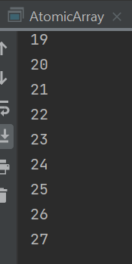 Важно! Однако CopyOnWriteArrayList<>(); не гарантирует, что выведет именно конечный вариант коллекции после ее изменения в другом потоке, тем не менее исключение ConcurrentModificationException больше не вызовется | import java.util.List; import java.util.concurrent.CopyOnWriteArrayList; public class AtomicArray { public static void main(String[] args) { List<Integer> list = new CopyOnWriteArrayList<>(); for (int i = 0; i < 2; i++) { list.add(i); } Runnable r1 = () -> { for (int i = 0; i < 1000; i++) { list.add(i); } }; Runnable r2 = () -> { System.out.println(list); }; new Thread(r1).start(); new Thread(r2).start(); } }
ConcurrentLinkedDeque<>(); | Вариант 3 (лучший вариант) Атомарная коллекция ConcurrentLinkedDeque<>();
 | 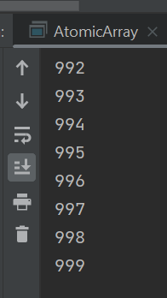 Важно! ConcurrentLinkedDeque<>(); гарантирует, что выведет именно конечный вариант коллекции после ее изменения в другом потоке, исключение ConcurrentModificationException больше не вызовется | import java.util.List; import java.util.Queue; import java.util.concurrent.ConcurrentLinkedDeque; import java.util.concurrent.CopyOnWriteArrayList; public class AtomicArray { public static void main(String[] args) { Queue<Integer> list = new ConcurrentLinkedDeque<>(); for (int i = 0; i < 2; i++) { list.add(i); } Runnable r1 = () -> { for (int i = 0; i < 1000; i++) { list.add(i); } }; Runnable r2 = () -> { for (Integer integer : list) { System.out.println(integer); } }; new Thread(r1).start(); new Thread(r2).start(); } }
CopyOnWriteArraySet |  | CopyOnWriteArraySet используется CopyOnWriteArrayList, и для него характерны те же свойства. Если необходимо иметь отсортированное множество элементов, следует использовать ConcurrentSkipListSet, который реализует интерфейсы SortedSet и NavigableSet.
ConcurrentHashMap |  | Содержит массив бакетов, внутри каждого из которых находится либо связанный список, либо бинарное дерево. Внутри ConcurrentHashMap состоит из массива сегментов, каждый из которых содержит отдельную HashMap с массивом бакетов
BlockingQueue | Наиболее безопасный вариант | Интерфейс потокобезопасных очередей, в которую несколько потоков могут записывать данные и читать их оттуда.

Урок 6 часть 1
Maven
Шаг 1 |  | Открываем pom файл и прописываем <dependencies>
Шаг 2 |  | В google ищем корректную запись для maven, чтобы подключить внешнюю библиотеку. Например: <dependency> <groupId>org.apache.commons</groupId> <artifactId>commons-math3</artifactId> <version>3.2</version> </dependency> | 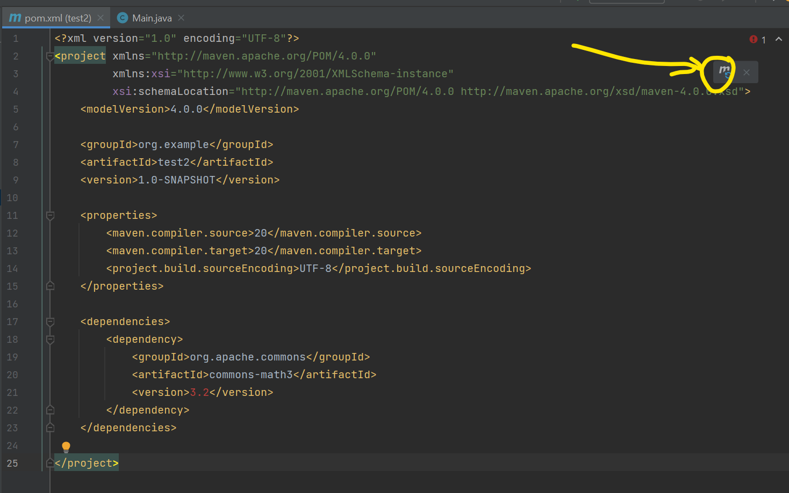
Шаг 3 |  | Подключаем внешнюю библиотеку, нажав на значек maven
Gradle Вариант 1
Шаг 1 |  | Открываем build.gradle.kts файл и прописываем <dependencies>
Шаг 2 |  | В google ищем корректную запись dependencies для gradle(kotlin), чтобы подключить внешнюю библиотеку. Например: // https://mvnrepository.com/artifact/com.google.guava/guava implementation("com.google.guava:guava:11.0.2")
Шаг 3 |  | Подключаем внешнюю библиотеку, нажав на значек gradle
Gradle Вариант 2
Шаг 1 |  | Открываем build.gradle.kts файл и прописываем <dependencies>
Шаг 2 |  | В google ищем корректную запись plugin для gradle(kotlin), чтобы подключить внешнюю библиотеку. Например: plugins { id("java") id("io.freefair.lombok") version "8.4" }
Шаг 3 |  | Подключаем внешнюю библиотеку, нажав на значек gradle

